상품제안서
타이틀리스트 PRO-V1X 4구 볼마커 세트 | 상품코드: S39540

 |  |  |  |  |  |  | 02-713-8555 | www.synergygift.co.kr
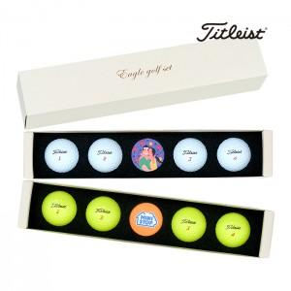

【상세/제작정보】 | <p><span style="font-size: 12pt;">옐로우볼 품절</span>&nbsp;</p>

【인쇄/포장옵션】 | 풀칼라, 볼마커칼라인쇄 / 포장지포장

【공급단가】 | 수량 | 30~ | 100~ | 300~ | 500~ | 1,000~
*VAT별도 | 단가 | 32,380원 | 30,340원 | 29,320원 | 28,560원 | 28,050원

【상품 URL】 | https://www.synergygift.co.kr:443/src/goods_detail.php?gdno=39540

